Valor de Mercado
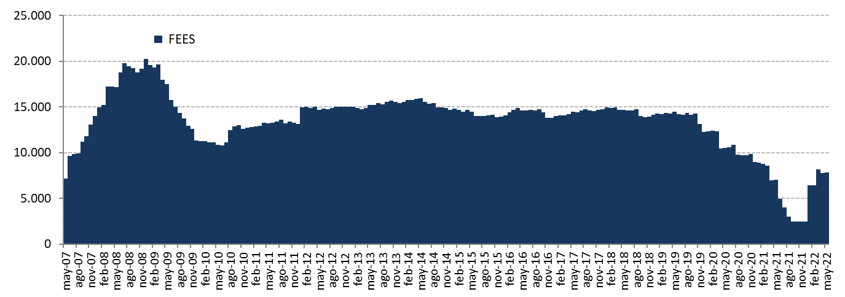
Valor de Mercado FEES

Variación del valor de mercado | 2007 | 2008 | 2009 | 2010 | 2011 | 2012 | 2013 | 2014 | 2015 | 2016 | 2017 | 2018 | 2019 | 2020 | 2021 | 2022 |  |  | Desde el inicio(1)
(MM US$) |  |  |  |  |  |  |  |  |  |  |  |  |  |  |  | T1 | Abril | Mayo
Valor de mercado inicial | 0.00 | 14,032.61 | 20,210.68 | 11,284.78 | 12,720.10 | 13,156.64 | 14,997.52 | 15,419.13 | 14,688.82 | 13,966.28 | 13,772.06 | 14,738.82 | 14,133.85 | 12,233.41 | 8,955.24 | 2,457.20 | 8,147.74 | 7,750.99 | 0.00
Aportes | 13,100.00 | 5,000.00 | 0.00 | 1,362.33 | 0.00 | 1,700.00 | 603.39 | 0.00 | 0.00 | 0.00 | 0.00 | 0.00 | 0.00 | 0.00 | 0.00 | 5,997.70 | 0.00 | 0.00 | 27,763.41
Retiros | 0.00 | 0.00 | -9,277.71 | -150.00 | 0.00 | 0.00 | 0.00 | -498.93 | -463.88 | -462.29 | 0.00 | -541.58 | -2,563.89 | -4,090.00 | -6,196.78 | 0.00 | 0.00 | 0.00 | -24,245.06
Interés devengado | 326.15 | 623.95 | 404.27 | 227.63 | 236.99 | 201.89 | 184.10 | 188.28 | 167.08 | 161.56 | 153.01 | 166.92 | 171.28 | 95.44 | 34.99 | 6.38 | 3.11 | 3.92 | 3,356.95
Ganancias (pérdidas) de capital | 606.81 | 556.08 | -50.83 | -3.51 | 200.71 | -59.71 | -363.71 | -416.97 | -422.87 | 109.12 | 816.56 | -227.51 | 495.33 | 719.26 | -334.07 | -313.05 | -399.77 | 50.51 | 962.37
Costos de Adm., custodia y otros (2) | -0.35 | -1.96 | -1.62 | -1.13 | -1.16 | -1.30 | -2.17 | -2.69 | -2.87 | -2.61 | -2.80 | -2.82 | -3.17 | -2.86 | -2.18 | -0.48 | -0.09 | 0.00 | -32.26
Valor de mercado final | 14,032.61 | 20,210.68 | 11,284.78 | 12,720.10 | 13,156.64 | 14,997.52 | 15,419.13 | 14,688.82 | 13,966.28 | 13,772.06 | 14,738.82 | 14,133.85 | 12,233.41 | 8,955.24 | 2,457.20 | 8,147.74 | 7,750.99 | 7,805.42 | 7,805.42
(1) El FEES fue creado al refundir en un solo fondo los recursos adicionales de estabilización de los ingresos fiscales a los que se refiere el Decreto Ley N° 3.653, de 1981 y los del Fondo de Compensación para los ingresos del Cobre, recibiendo su primer aporte el 6 de marzo de 2007.
(2) Incluye costos asociados a asesorías y otros.

Por clase de activo | 2007 | 2008 | 2009 | 2010 | 2011 | 2012 | 2013(1) | 2014 | 2015 | 2016 | 2017 | 2018 | 2019 | 2020 | 2021 | 2022
(MM US$) |  |  |  |  |  |  |  |  |  |  |  |  |  |  |  | T1 | Abril | Mayo
Mercado monetario (2) | 4,216.29 | 5,957.12 | 3,373.66 | 3,773.50 | 3,939.33 | 4,488.14 | 5,107.57 | 4,934.76 | 4,766.70 | 4,622.49 | 4,976.47 | 4,777.23 | 4,148.52 | 3,122.23 | 907.94 | 3,005.66 | 2,863.86 | 2,879.69
Bonos soberanos (3) | 9,323.73 | 13,583.62 | 7,508.85 | 8,501.34 | 8,755.83 | 9,987.37 | 8,524.08 | 8,099.28 | 7,720.56 | 7,531.68 | 8,045.82 | 7,938.70 | 6,716.23 | 5,058.33 | 1,456.83 | 4,829.80 | 4,581.78 | 4,620.79
Bonos soberanos indexados a inflación | 492.59 | 669.93 | 402.27 | 445.26 | 461.48 | 522.01 | 541.64 | 512.29 | 489.36 | 478.50 | 514.58 | 488.36 | 429.81 | 312.17 | 91.94 | 311.83 | 304.92 | 304.49
Acciones (4) | - | - | - | - | - | - | 1,245.83 | 1,142.49 | 989.65 | 1,139.39 | 1,201.95 | 929.55 | 938.84 | 462.51 | 0.48 | 0.46 | 0.44 | 0.45
Valor de mercado | 14,032.61 | 20,210.68 | 11,284.78 | 12,720.10 | 13,156.64 | 14,997.52 | 15,419.13 | 14,688.82 | 13,966.28 | 13,772.06 | 14,738.82 | 14,133.85 | 12,233.41 | 8,955.24 | 2,457.20 | 8,147.74 | 7,750.99 | 7,805.42
(1) En agosto de 2013 comenzó la implementación de la nueva politica de inversión que incluye acciones.
(2) Incluye letras soberanas, mercado monetario bancario y a partir del 17 de junio de 2015 puede incluir emisiones de Entidades Supranacionales, Agencias y Entidades con Garantía Estatal Explícita con madurez remanente menor a un año.
(3) A partir del 17 junio de 2015 puede incluir emisiones de Entidades Supranacionales, Agencias y Entidades con Garantía Estatal Explícita con madurez remanente mayor a un año.
(4) UBS termina la gestión de acciones el 27 de septiembre de 2021. El saldo corresponde a un remanente en la cuenta (por ejemplo, recuperación de impuestos pendientes).

Por tipo de exposición crediticia | 2007 | 2008 | 2009 | 2010 | 2011 | 2012 | 2013(1) | 2014 | 2015 | 2016 | 2017 | 2018 | 2019 | 2020 | 2021 | 2022
(MM US$) |  |  |  |  |  |  |  |  |  |  |  |  |  |  |  | T1 | Abril | Mayo
Soberana(2) | 9,283.19 | 16,617.20 | 8,913.96 | 10,112.22 | 10,949.50 | 12,746.00 | 11,450.71 | 9,773.08 | 9,780.39 | 9,492.27 | 10,125.91 | 10,025.86 | 8,532.19 | 7,011.37 | 2,425.06 | 8,068.38 | 7,529.61 | 7,613.32
Bancaria | 4,216.29 | 3,593.47 | 2,370.82 | 2,607.88 | 2,207.14 | 2,251.52 | 2,722.58 | 3,773.24 | 3,196.23 | 3,140.40 | 3,410.96 | 3,178.43 | 2,762.37 | 1,481.36 | 31.65 | 78.90 | 220.94 | 191.65
Agencias | 533.12 | - | - | - | - | - | - | - | - | - | - | - | - | - | - | - | - | -
Acciones (3) | - | - | - | - | - | - | 1,245.83 | 1,142.49 | 989.65 | 1,139.39 | 1,201.95 | 929.55 | 938.84 | 462.51 | 0.48 | 0.46 | 0.44 | 0.45
Valor de mercado | 14,032.61 | 20,210.68 | 11,284.78 | 12,720.10 | 13,156.64 | 14,997.52 | 15,419.13 | 14,688.82 | 13,966.28 | 13,772.06 | 14,738.82 | 14,133.85 | 12,233.41 | 8,955.24 | 2,457.20 | 8,147.74 | 7,750.99 | 7,805.42
(1) En agosto de 2013 comenzó la implementación de la nueva politica de inversión que incluye acciones.
(2)A partir del 17 de junio del 2015 puede incluir emisiones de Entidades Supranacionales, Agencias y Entidades con Garantía Estatal Explícita.
(3) UBS termina la gestión de acciones el 27 de septiembre de 2021. El saldo corresponde a un remanente en la cuenta (por ejemplo, recuperación de impuestos pendientes).

Variación en el Valor de Mercado desde el Inicio
(MM US$)

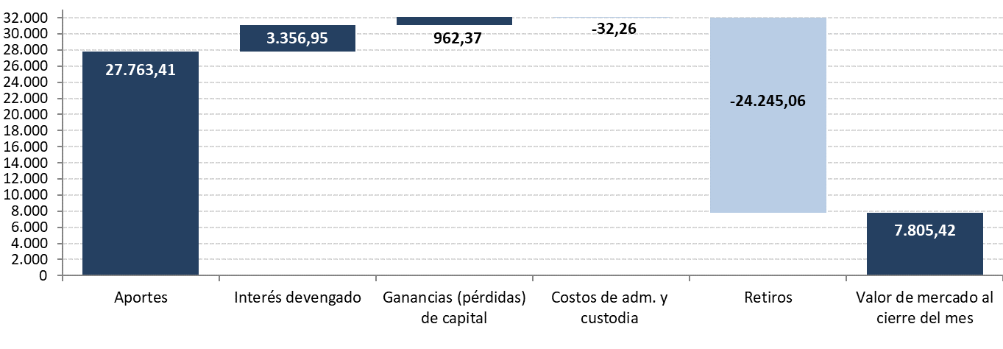

Evolución Histórica del Valor de Mercado
(MM US$)

